NvI II
Aanbesteding inzamelen huishoudelijk afval gemeenten Utrechtse Heuvelrug: Nota van Inlichtingen II

Vragen
Vraagnr. | Document / Onderdeel | Paragraaf/Artikelnr. | Pagina nr. | Vraag | Antwoord
1 | Nota van Inlichtingen | 5 |  | De organisatie van Inschrijver bestaat uit meerdere juridische entiteiten en het is in de praktijk niet ongebruikelijk dat Opdrachtnemer met gebruikmaking van haar zusterorganisaties de werkzaamheden uitvoert. Alle organisaties maken deel uit van dezelfde groep. Bent u in dat licht bereid uw antwoord te heroverwegen? | Aanbestedende dienst is niet bereid het antwoord te heroverwegen. Artikel 4.3 van de algemene inkoopvoorwaarden van aanbestedende dienst blijft van toepassing.
2 | Nota van Inlichtingen | 10 |  | Opdrachtnemer heeft geen enkele mogelijkheid om deze wettelijke prijsstijgingen te voorkomen. Mocht de Aanbestedende dienst geen goedkeuring verlenen aan een dergelijke prijswijziging, dan zou dat er in kunnen resulteren dat het contract voor Opdrachtnemer verlieslatend zal worden. Bent u in dat licht bereid de mogelijkheid op te nemen dat wanneer Aanbestedende dienst geen goedkeuring verleent Opdrachtnemer de mogelijkheid heeft om de overeenkomst met ingangsdatum van de wettelijke prijswijziging schadeloos te beëindigen? | Aanbestedende dienst stemt niet in met uw voorstel dat wanneer aanbestedende dienst geen goedkeuring verleent voor het doorrekenen van wettelijke prijsstijgingen, inschrijver de mogelijkheid heeft om de overeenkomst met ingangsdatum van de wettelijke prijswijziging schadeloos te beëindigen. In het geval er sprake is van wettelijke prijsstijgen zullen partijen te allen tijde met elkaar in overleg treden. Prijsstijgingen die voortvloeien uit door de overheid opgelegde heffingen en/of belastingen dienen te allen tijden schriftelijk en onderbouwd aan Opdrachtgever voorgelegd te worden ter goedkeuring. Mits naar oordeel van de aanbestedende dienst - met inachtneming van redelijkheid en billijkheid - voldoende onderbouwd zal aanbestedende dienst het doorrekenen van prijswijzigingen voortvloeiend uit door de overheid opgelegde heffingen en/of belastingen goedkeuren.
3 | Nota van Inlichtingen | 12 |  | Opdrachtnemer zal investeringen moeten doen, op basis van de voorgestelde looptijd van de overeenkomst. Op het moment dat de overeenkomst tussentijds wordt beëindigd, moet Opdrachtnemer in ieder geval de mogelijkheid hebben deze investeringen van de Aanbestedende dienst terug te vorderen. Bent u bereid hierin Opdrachtnemer tegemoet te zullen komen? | Aanbestedende dienst stemt niet in met uw voorstel. In de praktijk zal tussentijdse beëindiging van de overeenkomst door de aanbestedende dienst zich echter alleen in hoogst uitzonderlijke gevallen voordoen.
4 | Nota van Inlichtingen | 15 |  | Kunnen wij er vanuit gaan dat kosten (wachturen) als gevolg van een no show of een 'late show' aan gemeente doorbelast kunnen worden? | Uw aanname is juist. De kosten (wachturen) van Inschrijver als gevolg van een no show of een 'late show' kunnen aan aanbestedende dienst worden doorbelast. Indien dit in de praktijk toegepast wordt zullen we dit echter wel compenseren met eventuele "late shows" van de inschrijver.
5 | Nota van Inlichtingen | 20 |  | Deze vraag had betrekking op de inzameling van OPK, dat op dit moment nog geen onderdeel uitmaakt van de lopende overeenkomst. Het betreft hier de inzameling van OPK op zaterdagen. Wilt u uw antwoord heroverwegen aangezien de inzameldag een zaterdag is? | Aanbestedende dienst stemt niet in met uw voorstel. Deze eis is niet anders dan in de momenteel lopende overeenkomst voor de inzameling van OPK op zaterdagen al is opgenomen.
6 | Nota van Inlichtingen | 30 |  | In bijlage 3, tabblad ondergrondse verzamelcontainers staat onder kolom J bij de halfondergrondse containers een vraagteken. Is de vulgraad bij legen hiervan niet bekend of zijn deze containers niet met een vulgraadmeting of aantal inworpen uitgerust? En moeten deze containers dan om die reden op basis van frequentie worden geleegd? | De half ondergrondse containers waar in de bijlage 3 een ? staat zijn niet voorzien van vulgraadmeters, en moeten op basis van ervaring op frequentie worden geleegd.
7 | Nota van Inlichtingen | 30 |  | In bijlage 3, tabblad ondergrondse verzamelcontainers staat onder kolom J bij de halfondergrondse containers een vulgraadpercentage aangegeven. Over welke periode zijn deze percentages gemeten? | De vulgraden zijn vastgesteld over een periode van ca. 3 maanden waarbinnen de betreffende container storingsvrij heeft gefunctioneerd. In de meeste gevallen betreft het gemiddelde van de eerste 3 maanden van 2022.
8 | NvI 1 | Vraag en antwoord 50 | 2 | In het antwoord op vraag 50 verwijst u naar paragraaf 8.5. In 8.5 geeft u de classificaties: “uitstekend, goed, ruim voldoende, voldoende, matig en onvoldoende”. In de tekst van de tabel uit 8.5 blijkt dat voor de beoordeling de volgende criteria worden gehanteerd bij het beoordelen van ieder afzonderlijk aspect van de subgunningcriteria: (i) het gevraagde, (ii) de verwachting van de aanbestedende dienst, (iii) de formulering (SMART en samenhangend), (iv) de doelstellingen van de gemeenten en (v) meerwaarde. Deze criteria zijn echter niet verder geduid, niet in zijn algemeenheid en ook niet concreet. Het is ons o.a. niet duidelijk wat precies de verwachting is van de aanbestedende dienst en wat de doelstellingen zijn van de gemeenten op basis waarvan de beoordeling plaatsvindt. Wanneer doen we het goed of uitstekend? Kunt u de aspecten duiden, door bijvoorbeeld t.a.v. subgunningcriterium 8.5.1, bij aspect 'inzet duurzame voertuigen' aan te geven welk type voertuigen door de aanbestedende dienst worden verwacht. Daarbij verzoeken wij u dan ook aan te geven wanneer sprake is van de classificaties, bijv. wanneer 'goed' of 'uitstekend' aan de criteria (zoals de verwachting) wordt voldaan. Is dat bijvoorbeeld alleen bij een elektrisch, groene auto, of ook bij een van de andere categorieën? Wat verwacht de aanbestedende dienst en wat is/zijn de doelstelling(en) van de gemeenten? Deze vragen gelden uiteraard ook voor de overige aspecten van 8.5.1, alsmede voor de aspecten van subgunningcriteria 8.5.2 en 8.5.3. Wij verzoeken u dan ook per subgunningscriterium en per aspect op deze vraag te reageren en zo concreet mogelijk aan te geven wat de verwachtingen en doelstellingen van de gemeente zijn. | Zie separaat document in de bijlage. In het document zijn bij verwachting de onderdelen per aspect benoemd welke aanbestedende dienst minmaal terug wil zien in de plannen van aanpak.
9 | NvI 1 | Vraag en antwoord 50 | 3 | In het antwoord op vraag 50 is aangegeven dat de beoordeling van aspecten 'inzet duurzame voertuigen' geschiedt op basis van (a) het type voertuig en (b) de mate waarin de type voertuig(en) ingezet wordt/worden voor de uitvoering van de opdracht. In het antwoord vervolgens een berekening gegeven voor die mate waarin het/de type voertuig(en) wordt/worden ingezet, te weten: het aantal keren dat een bepaald type voertuig wordt gebruikt voor inzameling en bijbehorden aflevering van afval gedeeld door het totaal. Het is ons niet duidelijk hoe nu de mate van inzet van het voertuig wordt berekend. Rekent u bijvoorbeeld per kliko, per straat, per wijk, per dag, per rit of per start-stop? Wij verzoeken u de berekening te verduidelijken. Het vriendelijk verzoek is om een voorbeeld berekening te verstrekken. | Het aspect 'Inzet duurzame voertuigen' is een separaat subgunningscriterium geworden. Zie het gerectificeerde aanbestedingsdocument en inschrijfformulier gepubliceerd via TenderNed.
10 | NvI 1 | Vraag en antwoord 50 | 4 | Ieder subgunningcriteria (8.5.1, 8.5.2 en 8.5.3) kent aspecten : 8.5.1 kent 3 aspecten, 8.5.2 kent er 2 en 8.5.3 kent 6 aspecten. Begrijpen wij het goed dat (i) de genoemde aspecten limitatief zijn, (ii) alle aspecten per subgunningscriterium even zwaar wegen en (iii) dat iedere afzonderlijke beoordelaar per aspect een waardering toekent op basis van de beoordelingstabel op p. 31 van de Leidraad? Worden vervolgens al deze individuele waarderingen van alle aspecten samen genomen en gemiddeld per subgunningscriterium bepaald? | 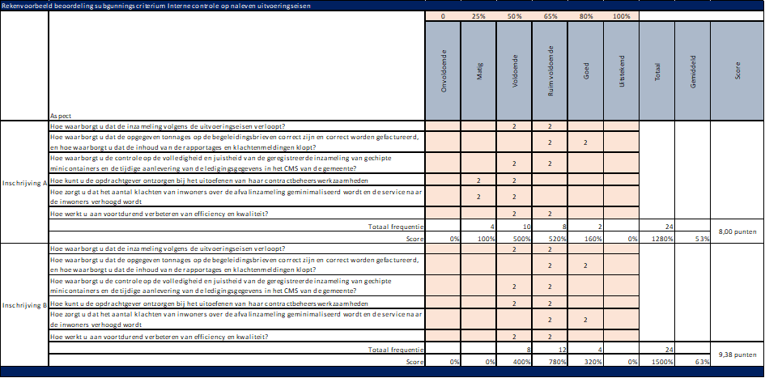 Uw veronderstelling is juist: (i) de genoemde aspecten per subgunningscriterium zijn limitatief, (ii) alle aspecten per subgunningscriterium wegen even zwaar. Ten aanzien van de beoordelingsprocedure: Het beoordelingsteam beoordeelt ieder afzonderlijk aspect per subgunningscriterium en scoort een waardering met inachtneming van de tabel op pagina 31 van het aanbestedingsdocument. Ter verduidelijking treft u onderstaand u een voorbeeldberekening van een beoordeling van het subgunningscriterium Interne controle naleving uitvoeringseisen van twee fictieve inschrijvingen door een beoordelingsteam bestaande uit 4 personen.
11 | NvI 1 | Vraag en antwoord 50 | 5 | Par. 8.5.2 bevat een subgunningscriterium inzake lokale werkgelegenheid. Het criterium ziet op de lokale werkgelegenheid binnen de gemeentegrenzen. Wij zijn van mening dat de toevoeging “binnen de gemeentegrenzen” ontoelaatbaar is, omdat dit geen voldoende rechtstreeks verband houdt met het voorwerp van de opdracht. Daarbij wijzen wij er in het bijzonder op dat sprake is van een Europese aanbesteding. Het effect is – bijvoorbeeld – dat de lokale werkgelegenheid in Langbroek (gemeente Wijk bij Duurstede) niet wordt meegerekend, maar nog geen 2 kilometer verderop in Doorn wél. Bovendien is het effect van het gunningscriterium dat gegadigden met een vestiging binnen de gemeente worden bevoordeeld. Dat levert strijd op met het beginsel van gelijke behandeling (vgl. ook Advies 502 van de Commissie van Aanbestedingsexperts). Wij maken bezwaar tegen dit subgunningscriterium en verzoeken aanbestedende dienst dringend om dit subgunningscriterium los te laten. Wilt u dit criterium schrappen? | Het subgunningscriterium Lokale werkgelegenheid is komen te vervallen. Zie het gerectificeerde aanbestedingsdocument en inschrijfformulier gepubliceerd via TenderNed.
12 | NvI 1 | Vraag en antwoord 50 | 6 | In paragraaf 8.5 wordt een beoordelingsprotocol vastgesteld. In dit beoordelingsprotocol is niet aangegeven hoe en op basis van welke criteria de inschrijvingen worden beoordeeld. In het kader van het transparantiebeginsel hebben inschrijvers het recht te weten wat van hen bij inschrijving wordt verwacht en waarop en hoe de inschrijving(en) worden beoordeeld. Zou u het beoordelingsprotocol openbaar willen maken (excl. persoonsgegevens)? Zo nee, waarom niet? | Het beoordelingsprotocol is een interne checklist c.q. stappenplan op basis waarvan de geldigheid, juistheid en volledigheid van de inschrijving wordt gecontroleerd en op basis waarvan de beoordeling van de inschrijving plaatsvindt. Inhoudelijk volgt het beoordelingsprotocol een-op-een uit hetgeen beschreven is in het aanbestedingsdocument in hoofdstukken 7 en 8, eventueel aangevuld met de antwoorden op de vragen van Nota van Inlichtingen I en II. Derhalve acht aanbestedende dienst niet nodig het beoordelingsprotocol openbaar te maken c.q. met inschrijvers te delen.

